LFD
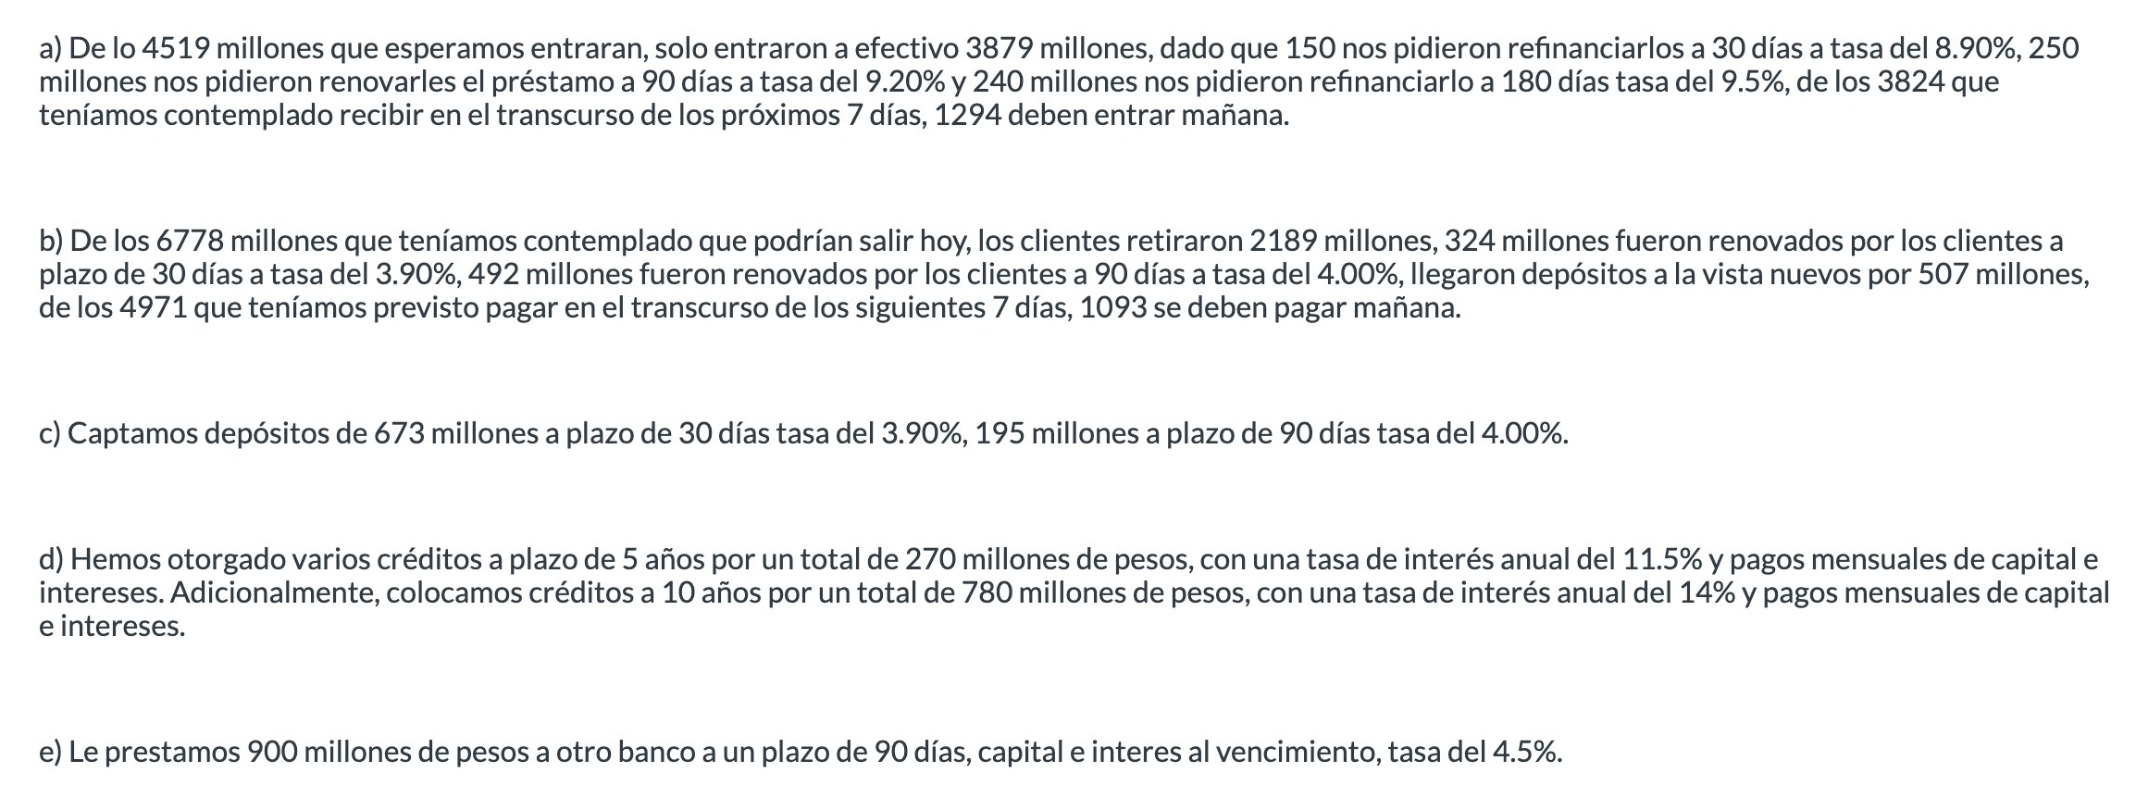
CIFRAS EN MDP | 1d | 7d | 1m | 3m | 6m | 12m
Inflows | $1,294 | $2,530 | $7,297 | $9,594 | $10,903 | $20,475
Outflows | $5,373 | $3,878 | $9,553 | $8,666 | $9,537 | $14,256
Gap de Liquidez | -$4,079 | -$1,348 | -$2,256 | $928 | $1,366 | $6,219

Efectivo | $3,253
Valores liquidos | $3,045 | $6,094 | $8,012
Counterbalance | $6,298 | $6,094 | $8,012 | $- | $- | $-

Gap Neto | $2,219 | $4,746 | $5,756 | $928 | $1,366 | $6,219
Gap Neto Acumulado | $2,219 | $6,965 | $12,721 | $13,649 | $15,015 | $21,234

Pago 5 años | $5.94
Pago 10 años | $12.11

LCR | 1.0850744156

